1-Técnicas
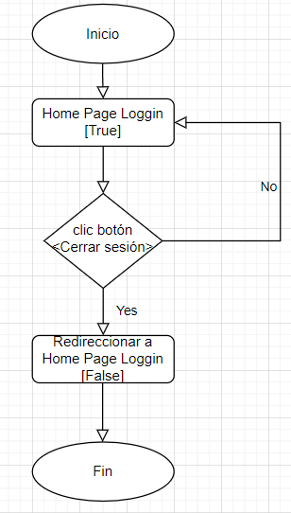
No. | Historias De Usuario
6 | Como usuario anónimo quiero poder registrarme en el sitio para poder acceder a funcionalidades extras.

Tabla de decisión
Requerimiento | Condiciones | Reglas
El sistema deberá permitir loguear a los usuarios anónimos que realicen el registro. En caso de que se ingrese una credencial invalida, mostrar un mensaje de error, denegando el registro. | Ingresar Nombre (type: text) | v | v | v | v | v | v | v | v | v | v | v | v | v | v | v | v | f | f | f | f | f | f | f | f | f | f | f | f | f | f | f | f
 | Ingresar Apellido (type: text) | v | v | v | v | v | v | v | v | f | f | f | f | f | f | f | f | v | v | v | v | v | v | v | v | f | f | f | f | f | f | f | f
 | Ingresar Correo electrónico (type: email) | v | v | v | v | f | f | f | f | v | v | v | v | f | f | f | f | v | v | v | v | f | f | f | f | v | v | v | v | f | f | f | f
 | Ingresar Contraseña (type: password) | v | v | f | f | v | v | f | f | v | v | f | f | v | v | f | f | v | v | f | f | v | v | f | f | v | v | f | f | v | v | f | f
 | Confirmar Contraseña (type: password) | v | f | v | f | v | f | v | f | v | f | v | f | v | f | v | f | v | f | v | f | v | f | v | f | v | f | v | f | v | f | v | f
 | Acciones
 | Crear cuenta | v | f | f | f | f | f | f | f | f | f | f | f | f | f | f | f | f | f | f | f | f | f | f | f | f | f | f | f | f | f | f | f
 | Direccionar al home | v | f | f | f | f | f | f | f | f | f | f | f | f | f | f | f | f | f | f | f | f | f | f | f | f | f | f | f | f | f | f | f
 | Cerrar sesión | v | f | f | f | f | f | f | f | f | f | f | f | f | f | f | f | f | f | f | f | f | f | f | f | f | f | f | f | f | f | f | f

Tabla de decisión
Requerimiento | Condiciones | Reglas
El sistema deberá permitir loguear a los usuarios que tengan un email y contraseña registrados previamente. | Ingresar Correo electrónico (type: email) | v | v | f | f
 | Ingresar Contraseña (type: password) | v | f | v | f
 | Acciones
 | Ingresar | v | f | f | f
 | Direccionar al home | v | f | f | f
 | Cerrar Sesión | v | f | f | f

Partición de Equivalencia
Requerimiento |  |  |  |  |  |  |  | Válidos |  | Válidos |  | Inválidos
El sistema debe permitir la creación de una contraseña que tenga mas de 6 caracteres

 |  |  |  |  |  |  |  | Alfanumérico |  | Símbolos y caracteres |  | Espacios

Transición de estados
Requerimiento | Estado 1 | Estado Final
El sistema deberá permitir cerrar sesión a un usuario que este logueado. | Home Page Loggin [True] | Home Page Loggin [False]

